Specsheet
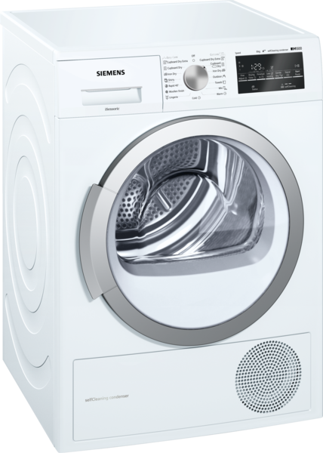
 | WT47W461EU | Vlastnosti:
 | kondenzační sušička s tepelným čerpadlem | Konstrukce: Volně stojící Odnímatelná pracovní deska: Ne Závěs dveří: Vpravo Barva / materiál spotřebiče: Bílá Délka přívodního kabelu (cm): 145,0 Výška bez pracovní desky (mm): 842 Rozměry spotřebiče (mm): 842 x 598 x 599 Hmotnost netto (kg): 53,0 Objem bubnu (l): 112 Fluorované skleníkové plyny: Ne Druh chladiva: R290 Hermeticky uzavřený systém: Ano Množství fluorovaných plynů (kg): 0,149 Množství vyjádřené ekvivalentem CO2 (t): 0,000 Power consumption standby/network: Please check the user manual for how to switch off the WiFi module.: en: Time auto-standby/network:

 | Spotřeba • maximální kapacita: 8 kg • druh sušení: kondenzační s technologií tepelného čerpadla • třída spotřeby energie: A++ v rozsahu tříd energetické účinnosti od A+++ do D • roční spotřeba energie 233 kWh na základě 160 cyklů ve standardním programu pro bavlnu s plnou a částečnou náplní a spotřeby v úsporných režimech; skutečná spotřeba energie bude záviset na způsobu použití spotřebiče • spotřeba energie ve standardním programu pro bavlnu s plnou náplní 1.93 kWh a spotřeba energie ve standardním programu pro bavlnu s poloviční náplní 1.08 kWh • spotřeba energie ve vypnutém stavu 0.1 W a v režimu ponechání v zapnutém stavu 0.5 W • doba trvání režimu ponechání v zapnutém stavu: NO_FEATURE • program bavlna suché do skříně používaný při plné a částečné náplni je standardní sušicí program, na který se vztahují informace uvedené na štítku a v informačním listu; tento program je vhodný pro sušení běžně mokrého bavlněného prádla a je nejefektivnější z hlediska spotřeby energie pro bavlnu • vážená délka trvání standarního programu pro bavlnu s plnou a částečnou náplní: 117 min • délka trvání standardního programu pro bavlnu s plnou náplní 148 min a částečnou náplní 94 min • třída účinnosti sušení: A na stupnici od G (nejméně účinný) do A (nejúčinnější) • průměrná účinnost sušení ve standardním programu pro bavlnu s plnou náplní 91 % a průměrná účinnost sušení ve standardním programu pro bavlna s částečnou náplní 91 % • vážená účinnost sušení ve standardním programu pro bavlnu s plnou a částečnou náplní: 91 % • hlučnost: 65 dB (A) re 1 pW Programy • speciální programy: vlna krátký, mix, outdoor, ručníky, časový program teplý, časový program studený, spodní prádlo, super 40', košile/halenky Speciální funkce a nastavení • cyklus načechrávání: 120 min na konci programu (lze kdykoliv během sušení přerušit a prádlo vyjmout) • touchControl tlačítka: start/pauza, šetrný, akustický signál, ochrana proti zmačkání, délka programu, jemné nastavení stupně sušení, 24 hod. nastavení

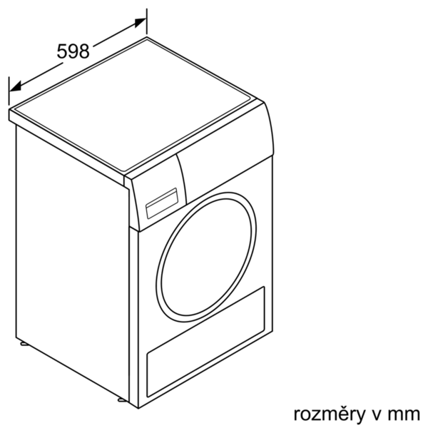

 |  | Vlastnosti spotřeby a připojení:
 |  | Příkon (W): 1000 Jištění (A): 10 Napětí (V): 220-240 Frekvence (Hz): 50 Aprobační certifikáty: CE, VDE Typ sušení: Automatický Jmenovitá kapacita u standardního programu pro bavlnu s celou náplní bavlny (kg) - 2010/30/EC: 8,0 Standardní program pro bavlnu: Bavlna suché do skříně Třída energetické účinnosti (2010/30/EC): A++ Spotřeba energie u standardního programu pro bavlnu s celou náplní - 2010/30/EC: 1,93 Doba trvání standardního programu pro bavlnu s celou náplní (min): 148 Spotřeba energie u standardního programu pro bavlnu s částečnou náplní - 2010/30/EC (kWh): 1,08 Doba trvání standardního programu pro bavlnu s částečnou náplní (min): 94 Vážená roční spotřeba energie - NEW 2010/30/EC (kWh): 233,0 Příkon ve vypnutém stavu (W) - NEW (2010/30/EC): 0,10 Spotřeba energie v režimu ponechání v zapnutém stavu - 2010/30/EC (W): 0,50 Trvání režimu ponechání v zapnutém stavu - NEW (2010/30/EC): Vážená doba trvání programu (min): 117 Třída účinnosti kondenzace - NEW (2010/30/EC): A Průměrná účinnost kondenzace u standardního programu pro bavlnu s celou náplní (%): 91 Průměrná účinnost kondenzace u standardního programu pro bavlnu s částečnou náplní (%): 91 Vážená účinnost kondenzace (%): 91 zvláštní příslušenství: WZ20600 : Koš na vlnu WZ20500 : Podesta s výsuvem WZ20400 : Spojovací sada s výsuvem WZ11410 : Spojovací sada

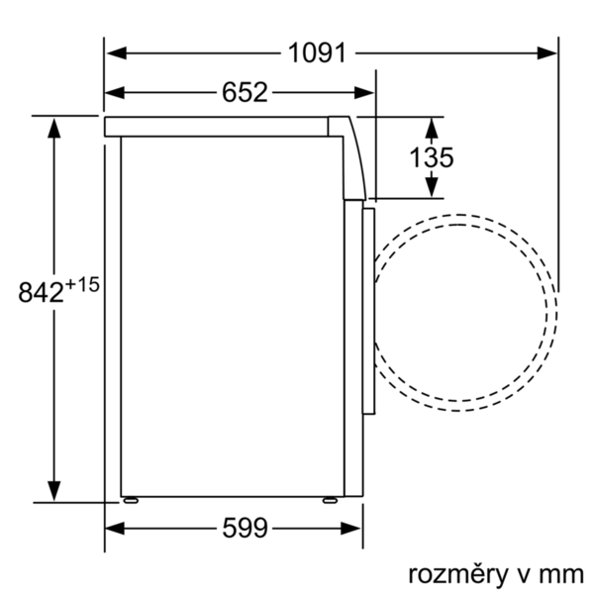 EAN:4242003833599

 | WT47W461EU | Vlastnosti:
 | sušička bielizne s tepelným čerpadlom | konštrukcia: voľne stojaci odnímateľná pracovná doska: Nie záves dverí: vpravo farba/materiál spotrebiča: biela Dĺžka prívodného kábla (cm): 145,0 výška bez pracovnej dosky (mm): 842 rozmery spotrebiča (mm): 842 x 598 x 599 Hmotnosť netto (kg): 53,0 objem bubna (l): 112 Fluórované skleníkové plyny: Nie Typ chladiva: R290 Hermeticky uzavretý systém: Áno množstvo fluórovaných plynov (kg): 0,149 množstvo vyjadrené ekvivalentom CO2 (t): 0,000 Power consumption standby/network: Please check the user manual for how to switch off the WiFi module.: en: Time auto-standby/network:

 | Spotreba • maximálna kapacita v štandardnom programe bavlna: 8 kg • druh sušenia: kondenzačné sušenie s technológiou tepelného čerpadla • trieda spotreby energie: A++ v rozsahu tried energetickej účinnosti od A+++ do D • ročná spotreba energie 233 kWh na základe 160 cyklov v štandardnom programe pre bavlnu pri plnej a čiastočnej náplni a spotreby v úsporných režimoch; skutočná spotreba energie bude závisieť od spôsobu použitia spotrebiča • spotreba energie v štandardnom programe pre bavlnu s plnou náplňou 1.93 kWh a spotreba energie v štandardnom programe pre bavlnu s polovičnou náplňou 1.08 kWh • spotreba energie vo vypnutom stave 0.1 W a v režime ponechania v zapnutom stave 0.5 W • doba trvania režimu ponechania v zapnutom stave: NO_FEATURE • program bavlna suché do skrine používaný pri plnej a čiastočnej náplni je štandardný program sušenia, na ktorý sa vzťahujú informácie na energetickom štítku a informačnom liste; tento program je vhodný pre sušenie normálne mokrého bavlneného prádla a je to najúčinnejší program z hľadiska spotreby energie pri bavlne • vážená dĺžka trvania štandardného programu pre bavlnu s plnou a čiastočnou náplňou: 117 min • dĺžka trvania štandardného programu pre bavlnu s plnou náplňou 148 min a čiastočnou náplňou 94 min • trieda účinnosti sušenia: A na stupnici od G (najmenej účinný) do A (najúčinnejší) • priemerná účinnosť sušenia v štandardnom programe pre bavlnu s plnou náplňou 91 % a priemerná účinnosť sušenia v štandardnom programe pre bavlnu s čiastočnou náplňou 91 % • vážená účinnosť sušenia v štandardnom programe pre bavlnu s plnou a čiastočnou náplňou: 91 % • hlučnosť: 65 dB (A) re 1 pW Programy • špeciálne programy: vlna krátky, mix, outdoor, uteráky, časový program teplý, časový program studený, spodná bielizeň, super 40', košele/blúzky Špeciálne funkcie a nastavenia • cyklus našuchorenia: 120 min na konci programu (možnosť kedykoľvek v priebehu sušenia prerušiť a bielizeň vytiahnuť) • tlačidlá touchControl: štart/pauza, šetrný



 |  | Vlastnosti spotreby a pripojenie:
 |  | príkon (W): 1000 istenie (A): 10 napätie (V): 220-240 frekvencia (Hz): 50 aprobačné certifikáty: CE, VDE en: Drying process: Automatická Menovitá kapacita v kg pre štandardný program pre bavlnu - NEW (2010/30/EC): 8,0 Štandardný program pre bavlnu: Bavlna suché do skrine Trieda energetickej účinnosti (2010/30/EC): A++ Spotreba energie štandardného programu pre bavlnu pri plnom naplnení - NEW (2010/30/EC): 1,93 Čas trvania programu pre štandardný program pre bavlnu pri plnom naplnení (min): 148 Spotreba energie štandardného programu pre bavlnu pri čiastočnom naplnení - NEW (2010/30/EC) (kWh): 1,08 Čas trvania programu pre štandardný program pre bavlnu pri čiastočnom naplnení (min): 94 Vážená ročná spotreba energie - NEW (2010/30/EC) (kWh): 233,0 Spotreba elektrickej energie v režime vypnutia stave (W) - NEW (2010/30/EC): 0,10 Spotreba elektrickej energie v režime ponechania v zapnutom stave (W) - NEW (2010/30/EC): 0,50 Čas trvania režimu ponechania v zapnutom stave - NEW (2010/30/EC): Vážený čas trvania programu (min): 117 Trieda účinnosti kondenzácie - NEW (2010/30/EC): A Priemerná účinnosť kondenzácie štandardného programu pre bavlnu pri plnom naplnení (%): 91 Priemerná účinnosť kondenzácie štandardného programu pre bavlnu pri čiastočnom naplnení (%): 91 Vážená účinnosť kondenzácie (%): 91 zvláštne príslušenstvo: WZ20600 : kôš na vlnu WZ20500 : Podstavec s výsuvom WZ20400 : Spojovacia sada s výsuvom WZ11410 : Spojovacia sada

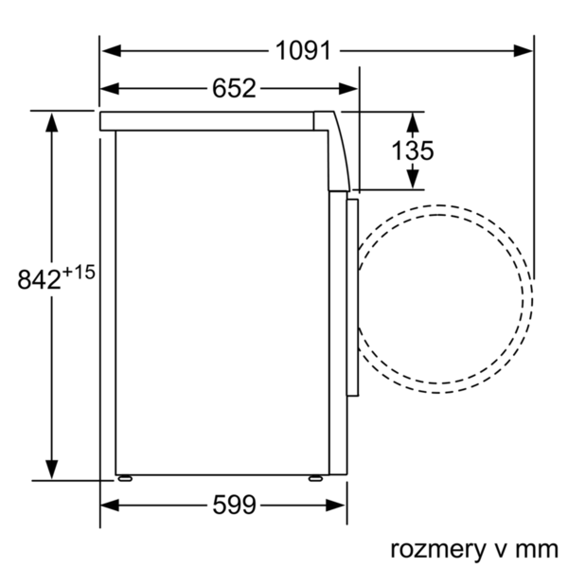 EAN:4242003833599

